상품제안서
송월 샤보렌 멀티스포츠 타올 + 3단 컬러우산세트 | 상품코드: F17444

 |  |  |  |  |  |  | 02-412-0044 | www.easy1.co.kr
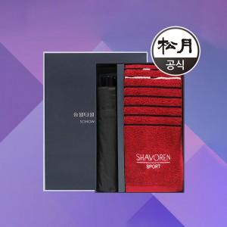

【상세/제작정보】 | <p>-우산손잡이인쇄 무료입니다 (원단인쇄시 비용추가)</p><p>-타올 실크인쇄는 무료(1곳)입니다(자수인쇄시 비용 추가)​ ​&nbsp;</p>

【인쇄/포장옵션】 | 실크, 자수 / 포장지포장

【공급단가】 | 수량 | 100~ | 300~ | 500~ | 1,000~ | 2,000~
*VAT별도 | 단가 | 10,670원 | 10,280원 | 9,880원 | 9,490원 | 9,250원

【상품 URL】 | https://dev.easy1.co.kr:443/src/goods_detail.php?gdno=17444

